CS1
 |  |  | 설 비 이 력 카 드 |  |  |  |  |  | Dynamic

 |  |  |  |  |  |  |  |  | Daerim

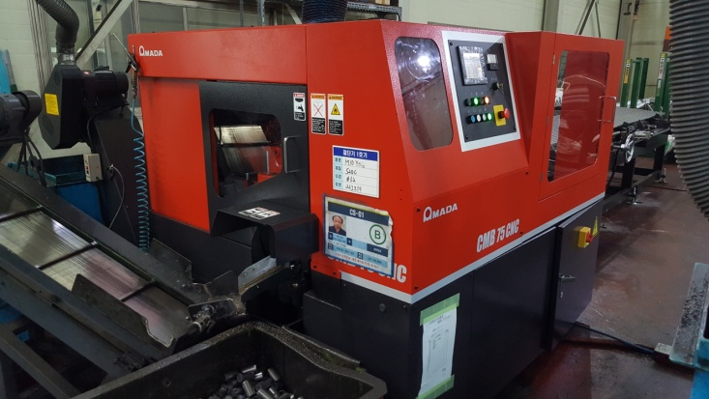 |  |  |  |  |  | 설 비 명 |  | CS-01
 |  |  |  |  |  | 모 델 |  | CMB-75CNC
 |  |  |  |  |  | 제 작 회 사 |  | AMADA
 |  |  |  |  |  | 제 작 년 월 |  | 2017.08.24
 |  |  |  |  |  | 형 식 |  | SAW / ￠75
 |  |  |  |  |  | 램스트로크거리(mm) |  | -
 |  |  |  |  |  | 다 이 하 이 트(mm) |  | -
 |  |  |  |  |  | 슬 라 이 드 조절(mm) |  | -
 |  |  |  |  |  | 녹아웃 스트로크(mm) |  | -
 |  |  |  |  |  | 전 력(kw) |  | 7.5Kw X 4P
 |  |  |  |  |  | 설 치 일 자 |  | 2017.08.25
 |  |  |  |  |  | A / S 연 락 처 |  | 우영산업 김민호 대리 / 010.6307.8615
참고 부품 LIST 및 규격
순번 | 필 요 개 소 |  |  |  | 부 품 명 |  | 규격 |  |  | 비고

 |  | - |  | (주)대림엠티아이 |  |  |  |  |  |  | DRB-401-04B(Rev.2)
 |  | 설비 이력 및 점검사항 (정기,특별,기타점검)
년 월 일 |  | 수 리 내 역
2017-08-24 |  | 입고
2017-08-25 |  | 설치 및 시운전
2017-08-29 |  | 도어 작동 불량으로 점검 수리 - 리미트 스위치 교정
2017-09-15 |  | 미스트유 작동 불량으로 점검 - A/S 의뢰
2018-05-29 |  | 중량 선별기 작동 불량으로 점검 - A/S 의뢰
2018-06-01 |  | 중량선별기 A/S조립 - 인디 게이터 조정 , 로드셀 교환
2018-06-04 |  | 최대 중량 재 세팅
2018-06-12 |  | 중량 선별기 수리 - 짐판 개조
2018-11-06 |  | 칩 콘베어 신품 제작 교환
2018-09-11 |  | 불량 검출시 작동 오류로 전기 재 배선
2018-10-16 |  | 중량 선별기 작동 불량으로 점검 수리 - 쎈서 청소
2018-12-20 |  | 미스트유 불량으로 점검 수리 - 우영 산업
2019-01-08 |  | 작동 불량으로 점검 수리 - 톱날 이송 스크류 그리스 주유
2019-02-22 |  | 설비예방점검 실시
2019-06-11 |  | 유압 작동유 호스터짐 - 호스 교체
20190916 |  | 수직 바이스 유압 실린더 로드 절단으로 분해 용접 수리
20191014 |  | 집진 호스 파손으로 교환
20191017 |  | 임펠러 브레이드 마모로 교환(4개), 에프론 라이너 마모로 교환
20200206 |  | 바이스 작동 미흡으로 점검 수리 - 솔 밸브 핀 마모로 핀 가공 제작 교환 수리
20200914 |  | 바이스 구동 실린더 로드 절단으로 용접 수리
20200915 |  | 작동 불량 점검 수리 - 바이스 센서 청소 수리
20201215 |  | 수직 바이스 작동 우얍 실린더 로드 절단으로 신품 교환
2021-01-06 |  | 작동 불량 점검 수리 - 서보 엠프 건전지 교환
2021-01-07 |  | 톱날 브러쉬 샤프트 베어링 마모로 교환 수리(6905)

 |  | - |  | (주)대림엠티아이 |  |  |  |  |  |  | DRB-401-04B(Rev.2)
 |  | 설비 이력 및 점검사항 (정기,특별,기타점검)
년 월 일 |  | 수 리 내 역

 |  | - |  | (주)대림엠티아이 |  |  |  |  |  |  | DRB-401-04B(Rev.2)
 |  | 설비 이력 및 점검사항 (정기,특별,기타점검)
년 월 일 |  | 수 리 내 역

 |  | - |  | (주)대림엠티아이 |  |  |  |  |  |  | DRB-401-04B(Rev.2)
 |  | 설비 이력 및 점검사항 (정기,특별,기타점검)
년 월 일 |  | 수 리 내 역

 |  | - |  | (주)대림엠티아이 |  |  |  |  |  |  | DRB-401-04B(Rev.2)

CS2
 |  |  | 설 비 이 력 카 드 |  |  |  |  |  | Dynamic

 |  |  |  |  |  |  |  |  | Daerim

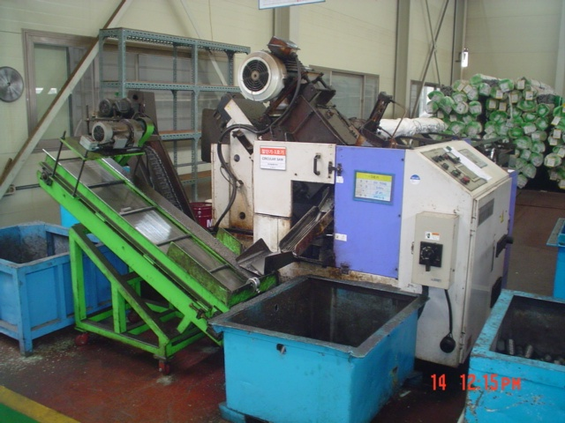 |  |  |  |  |  | 설 비 명 |  | CS-02
 |  |  |  |  |  | 모 델 |  | NHC-70 NA
 |  |  |  |  |  | 제 작 회 사 |  | NISHIJIMAX
 |  |  |  |  |  | 제 작 년 월 |  | 2007
 |  |  |  |  |  | 형 식 |  | SAW / ￠70
 |  |  |  |  |  | 램스트로크거리(mm) |  | -
 |  |  |  |  |  | 다 이 하 이 트(mm) |  | -
 |  |  |  |  |  | 슬 라 이 드 조절(mm) |  | -
 |  |  |  |  |  | 녹아웃 스트로크(mm) |  | -
 |  |  |  |  |  | 전 력(kw) |  | -
 |  |  |  |  |  | 설 치 일 자 |  | 2007
 |  |  |  |  |  | A / S 연 락 처 |  | 우영산업 / 031-499-4880
참고 부품 LIST 및 규격
순번 | 필 요 개 소 |  |  |  | 부 품 명 |  | 규격 |  |  | 비고

 |  | - |  | (주)대림엠티아이 |  |  |  |  |  |  | DRB-401-04B(Rev.2)
 |  | 설비 이력 및 점검사항 (정기,특별,기타점검)
년 월 일 |  | 수 리 내 역
2016-03-11 |  | 자동 소재공급에러 발생 센서청소
2016-03-16 |  | 소재 절단기 2호기 중량 편차 심함으로 점검 수리 (우영 산업 A/S)
2016-10-04 |  | 컴퓨터통신선 교환
2016-11-24 |  | 설비 예방점검 실시
2017-05-16 |  | 세퍼레타 실린더 작동 불량으로 분해 청소 수리
2017-06-19 |  | 작동 불량으로 점검 수리(증폭기 D2 - 92에러)(밧데리 교환 및 기준점 재 셋팅)
2017-06-23 |  | 닥트 호스 불량으로 교환
2017-08-08 |  | 바이스 쎈서 불량으로 교환(우영산업)
2018-05-18 |  | 세파레타 작동 실린더 작동 불량으로 점검 수리
2018-06-04 |  | PLC 작동 불량으로 모드 재 설정
2018-06-15 |  | 중량 선별기 수리 - 짐판 개조
2018-07-09 |  | 소재 스크레치 발생으로 바이스 연마 수리
2018-08-31 |  | 세퍼레이터 작동 불량 - 실린더 센서 청소 및 교정
2018-11-06 |  | 칩 콘베어 신품 제작 교환 설치 - 신일 시스템
2018-11-07 |  | 칩 콘베어 집진 닥트 보완
2019-01-18 |  | 톱날 구동 V 벨트 마모로 교환 수리 (3V560 -> 4개)
2019-01-28 |  | 제품 콘베어 바 떨어짐으로 수리
2019-02-13 |  | 미스트유 유면계 노후로 교환
2019-04-26 |  | 중량 선별기 세파레타 실린더 고정부 불량으로 수리
2019-05-31 |  | 알람 발생 - 서보 엠프 배터리 교환 수리
2019-07-24 |  | 설비 예방점검 실시
2019-08-14 |  | 중량 선별기 에어 호스 터짐으로 수리
20191014 |  | 집진 호스 파손으로 교환
20191216 |  | 중량 선별기 에어 실린더 불량으로 신품 교환(ypc 실린더 ycs cd20 - 150) - 1개
2020-01-16 |  | 중량 선별기 작동 불량으로 점검 수리 - 로드셀 교환
2020-02-04 |  | 중량 선별기 작동 불량으로 점검 수리 - 로드셀 교환
20200205 |  | 톱날 구동 파우더 클러치 냉각팬 불량으로 교환
20200219 |  | 중량 선별기 로드셀 불량으로 교환
20200325 |  | 중량 선별기 작동 불량 점검 수리 - 실린더 센서 위치 교정
20200629 |  | 칩 콘베어 회전 불량 이물질 청소 수리
20200701 |  | 콘베어 전선 잭 파손으로 수리
 |  | - |  | (주)대림엠티아이 |  |  |  |  |  |  | DRB-401-04B(Rev.2)
 |  | 설비 이력 및 점검사항 (정기,특별,기타점검)
년 월 일 |  | 수 리 내 역
20200714 |  | 세퍼레이터 실린더 로드 빠짐으로 수리
20200904 |  | 중량선별기 에어 실린더 불량으로 교환 수리(cdm2b20 - 150z)
20201102 |  | 바이스 작동 불량 점검 수리
20201228 |  | 오일 분사용 오일 탱크 뚜껑 나사부 마모로 임시 조치(교환 예정)
2021-01-15 |  | 제품 콘베어 회전 불량으로 점검 수리
2021-01-08 |  | 바이스 작동 불량으로 점검 수리 - 센서 분해 청소 위치 교정

 |  | - |  | (주)대림엠티아이 |  |  |  |  |  |  | DRB-401-04B(Rev.2)
 |  | 설비 이력 및 점검사항 (정기,특별,기타점검)
년 월 일 |  | 수 리 내 역

 |  | - |  | (주)대림엠티아이 |  |  |  |  |  |  | DRB-401-04B(Rev.2)
 |  | 설비 이력 및 점검사항 (정기,특별,기타점검)
년 월 일 |  | 수 리 내 역

 |  | - |  | (주)대림엠티아이 |  |  |  |  |  |  | DRB-401-04B(Rev.2)

CS3
 |  |  | 설 비 이 력 카 드 |  |  |  |  |  | Dynamic

 |  |  |  |  |  |  |  |  | Daerim

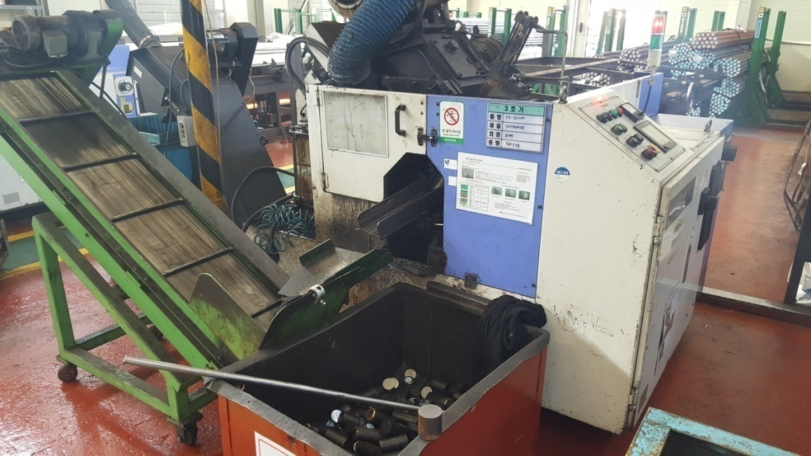 |  |  |  |  |  | 설 비 명 |  | CS-03
 |  |  |  |  |  | 모 델 |  | NHC-70 NA
 |  |  |  |  |  | 제 작 회 사 |  | NISHIJIMAX
 |  |  |  |  |  | 제 작 년 월 |  | 2007
 |  |  |  |  |  | 형 식 |  | SAW / ￠70
 |  |  |  |  |  | 램스트로크거리(mm) |  | -
 |  |  |  |  |  | 다 이 하 이 트(mm) |  | -
 |  |  |  |  |  | 슬 라 이 드 조절(mm) |  | -
 |  |  |  |  |  | 녹아웃 스트로크(mm) |  | -
 |  |  |  |  |  | 전 력(kw) |  | -
 |  |  |  |  |  | 설 치 일 자 |  | 2007
 |  |  |  |  |  | A / S 연 락 처 |  | 우영산업 / 031-499-4880
참고 부품 LIST 및 규격
순번 | 필 요 개 소 |  |  |  | 부 품 명 |  | 규격 |  |  | 비고

 |  | - |  | (주)대림엠티아이 |  |  |  |  |  |  | DRB-401-04B(Rev.2)
 |  | 설비 이력 및 점검사항 (정기,특별,기타점검)
년 월 일 |  | 수 리 내 역
2016-05-30 |  | 소재 공급부 샤프트 휨으로 수리
2016-10-18 |  | 에어라인 밸브 불량으로 교환
2016-12-06 |  | 설비 예방점검 실시
2017-01-06 |  | 톱날 구동 V-벨트 교환(3V-560-4개)
2017-06-23 |  | 닥트 호스 불량으로 교환
2018-05-18 |  | 톱날 구동 파우더 클러치 냉각팬 교환
2018-06-15 |  | 중량선별기 수리 - 짐판 개조
2018-07-27 |  | 에러 발생 점검 수리
 |  | - 인버터 냉각팬 불량으로 2개 교환
 |  | - 엠프 2대 밧데리 교환
2019-01-16 |  | 벨트 교체
2019-02-13 |  | 미스트유 유면계 노후로 교환
2019-03-13 |  | 콘베어 구동 V - 벨트 마모로 교환(A-48 -> 2개)
20190724 |  | 설비 예방점검 실시
2019-08-07 |  | 중량 선별기 작동 불량으로 점검 수리 - 로드셀 교환
2019-08-08 |  | 중량 선별기 작동 불량으로 수리
2019-08-22 |  | 중량 선별기 작동 불량으로 수리 인디케이터 교환(카스 A/S)
20191014 |  | 바이스 센서선 단선으로 분해 납땜 수리
20191017 |  | 집진 호스 교환
20200401 |  | 중량 선별기 에어 닛플 불량으로 1개 교환
20200403 |  | 중량 선별기 작동 불량으로 점검 수리 - 로드셀 교환
20201006 |  | 중량 선별기 투입구 센서 파손으로 센서 교환

 |  | - |  | (주)대림엠티아이 |  |  |  |  |  |  | DRB-401-04B(Rev.2)
 |  | 설비 이력 및 점검사항 (정기,특별,기타점검)
년 월 일 |  | 수 리 내 역

 |  | - |  | (주)대림엠티아이 |  |  |  |  |  |  | DRB-401-04B(Rev.2)
 |  | 설비 이력 및 점검사항 (정기,특별,기타점검)
년 월 일 |  | 수 리 내 역

 |  | - |  | (주)대림엠티아이 |  |  |  |  |  |  | DRB-401-04B(Rev.2)
 |  | 설비 이력 및 점검사항 (정기,특별,기타점검)
년 월 일 |  | 수 리 내 역

 |  | - |  | (주)대림엠티아이 |  |  |  |  |  |  | DRB-401-04B(Rev.2)

CS4
 |  |  | 설 비 이 력 카 드 |  |  |  |  |  | Dynamic

 |  |  |  |  |  |  |  |  | Daerim

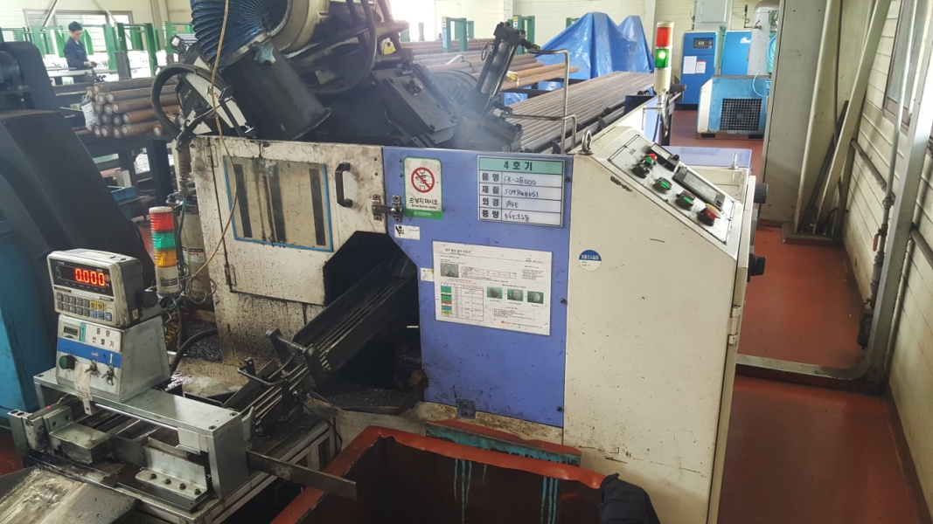 |  |  |  |  |  | 설 비 명 |  | CS-04
 |  |  |  |  |  | 모 델 |  | NHC-70 NA
 |  |  |  |  |  | 제 작 회 사 |  | NISHIJIMAX
 |  |  |  |  |  | 제 작 년 월 |  | 2009
 |  |  |  |  |  | 형 식 |  | SAW / ￠70
 |  |  |  |  |  | 램스트로크거리(mm) |  | -
 |  |  |  |  |  | 다 이 하 이 트(mm) |  | -
 |  |  |  |  |  | 슬 라 이 드 조절(mm) |  | -
 |  |  |  |  |  | 녹아웃 스트로크(mm) |  | -
 |  |  |  |  |  | 전 력(kw) |  | -
 |  |  |  |  |  | 설 치 일 자 |  | 2009
 |  |  |  |  |  | A / S 연 락 처 |  | 우영산업 / 031-499-4880
참고 부품 LIST 및 규격
순번 | 필 요 개 소 |  |  |  | 부 품 명 |  | 규격 |  |  | 비고

 |  | - |  | (주)대림엠티아이 |  |  |  |  |  |  | DRB-401-04B(Rev.2)
 |  | 설비 이력 및 점검사항 (정기,특별,기타점검)
년 월 일 |  | 수 리 내 역
2016-08-10 |  | 중공 실린더 교환 -누유 (유성정밀기계)
2016-08-17 |  | 작동 불량으로 점검 수리(면취기 작동 안됨)
2016-08-19 |  | 대차 가이드 바 수리(끝단 회전부)
2016-12-15 |  | 설비 예방점검 실시
2017-02-24 |  | 톱날 구동 V - 벨트 텐숀 조정
2017-06-19 |  | 작동 불량으로 점검 수리(증폭기 D1 - 92에러)(밧데리 교환 및 기준점 재 셋팅)
2017-08-11 |  | 톱날 구동 V - 벨트 텐숀 조정
2018-05-17 |  | 톱날 구동 파우더 클러치 냉각팬 교환
2018-10-30 |  | 중량 선별기 에어 실린더 교환
2018-11-01 |  | 중량 선별기 에어 실린더 교환 및 에어 유니트 교환
 |  | (TPC - AMRGH 16 250) - 에어 실린더
2018-11-13 |  | 중량 선별기 로드셀 불량으로 교환
2018-11-28 |  | 칩 콘베어 회전 불량으로 수리 - 콘베어 중간 터짐
2019-01-24 |  | 점검, 수리
2019-02-08 |  | 중량 선별기 에어 실린더 작동 불량으로 수리
 |  | - 완 터치 닛플 교환
2019-03-18 |  | 바이스 작동 불량으로 센서 청소 수리
2019-03-28 |  | 바이스 센서 작동 불량으로 센서선 점검 납땜 및 청소
2019-04-10 |  | 중량 선별기 바닥 철판 보완
2019-07-24 |  | 설비 예방점검 실시
20191017 |  | 집진 호스 교환
20191029 |  | 콘트롤 박스 급기 브로워 불량으로 수리
20191120 |  | 중량 선별기 에어 실린더 노후로 신품 교환 (AMRGH16-250) - TPC
20200804 |  | 중량 선별기 에어 실린더 센서 불량으로 1개 교환
20200904 |  | 바이스 센서 단선으로 납땜 수리
20201201 |  | 중량 선별기 작동 불량으로 수리 - 에어 실린더 교환(TPC-AMRGH16-250)
20201201 |  | 세퍼레이터 작동 불량 점검 수리 - 에어 실린더 고착

 |  | - |  | (주)대림엠티아이 |  |  |  |  |  |  | DRB-401-04B(Rev.2)
 |  | 설비 이력 및 점검사항 (정기,특별,기타점검)
년 월 일 |  | 수 리 내 역

 |  | - |  | (주)대림엠티아이 |  |  |  |  |  |  | DRB-401-04B(Rev.2)
 |  | 설비 이력 및 점검사항 (정기,특별,기타점검)
년 월 일 |  | 수 리 내 역

 |  | - |  | (주)대림엠티아이 |  |  |  |  |  |  | DRB-401-04B(Rev.2)
 |  | 설비 이력 및 점검사항 (정기,특별,기타점검)
년 월 일 |  | 수 리 내 역

 |  | - |  | (주)대림엠티아이 |  |  |  |  |  |  | DRB-401-04B(Rev.2)

CS5
 |  |  | 설 비 이 력 카 드 |  |  |  |  |  | Dynamic

 |  |  |  |  |  |  |  |  | Daerim

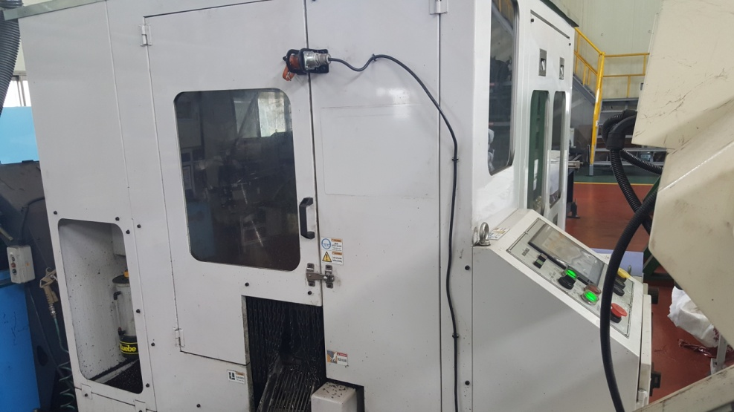 |  |  |  |  |  | 설 비 명 |  | CS-05
 |  |  |  |  |  | 모 델 |  | NHC-070 ND
 |  |  |  |  |  | 제 작 회 사 |  | NISHIJIMAX
 |  |  |  |  |  | 제 작 년 월 |  | 2015
 |  |  |  |  |  | 형 식 |  | SAW / ￠70
 |  |  |  |  |  | 램스트로크거리(mm) |  | -
 |  |  |  |  |  | 다 이 하 이 트(mm) |  | -
 |  |  |  |  |  | 슬 라 이 드 조절(mm) |  | -
 |  |  |  |  |  | 녹아웃 스트로크(mm) |  | -
 |  |  |  |  |  | 전 력(kw) |  | -
 |  |  |  |  |  | 설 치 일 자 |  | 2015
 |  |  |  |  |  | A / S 연 락 처 |  | 우영산업 / 031-499-4880
참고 부품 LIST 및 규격
순번 | 필 요 개 소 |  |  |  | 부 품 명 |  | 규격 |  |  | 비고

 |  | - |  | (주)대림엠티아이 |  |  |  |  |  |  | DRB-401-04B(Rev.2)
 |  | 설비 이력 및 점검사항 (정기,특별,기타점검)
년 월 일 |  | 수 리 내 역
2016-12-19 |  | 설비 예방점검 실시
2017-06-23 |  | 닥트 호스 불량으로 교환
2017-06-27 |  | 바이스 후진 신호 불량으로 점검 조치
2017-08-21 |  | 바이스 작동 솔밸브 스위치 불량
2018-09-18 |  | 제품 콘베어 바퀴 설치, 콘센트 설치
2018-11-01 |  | 중량 선별기 에어 실린더 교환 및 에어 유니트 교환
2018-12-11 |  | 세파레이터 실린더 쎈서 불량으로 1개 교환
2019-07-24 |  | 설비 예방점검 실시
20190916 |  | 중량 선별기 작동 불량으로 수리 (로드셀, 짐판 청소 및 재 조립)
20200831 |  | 제품 콘베어 작동 불량 분해 수리

 |  | - |  | (주)대림엠티아이 |  |  |  |  |  |  | DRB-401-04B(Rev.2)
 |  | 설비 이력 및 점검사항 (정기,특별,기타점검)
년 월 일 |  | 수 리 내 역

 |  | - |  | (주)대림엠티아이 |  |  |  |  |  |  | DRB-401-04B(Rev.2)
 |  | 설비 이력 및 점검사항 (정기,특별,기타점검)
년 월 일 |  | 수 리 내 역

 |  | - |  | (주)대림엠티아이 |  |  |  |  |  |  | DRB-401-04B(Rev.2)
 |  | 설비 이력 및 점검사항 (정기,특별,기타점검)
년 월 일 |  | 수 리 내 역

 |  | - |  | (주)대림엠티아이 |  |  |  |  |  |  | DRB-401-04B(Rev.2)

SB1
 |  |  | 설 비 이 력 카 드 |  |  |  |  |  | Dynamic

 |  |  |  |  |  |  |  |  | Daerim

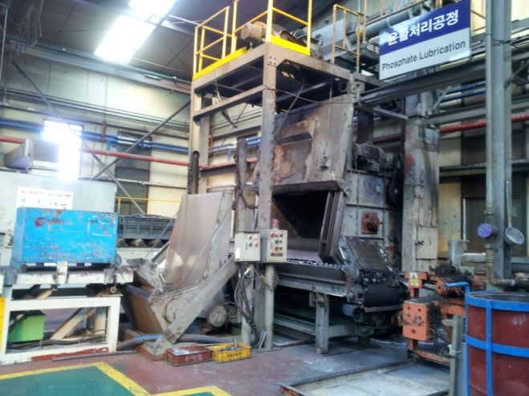 |  |  |  |  |  | 설 비 명 |  | SB-1
 |  |  |  |  |  | 모 델 |  | SKATB-1000
 |  |  |  |  |  | 제 작 회 사 |  | 세광쇼트기계
 |  |  |  |  |  | 제 작 년 월 |  | 1997
 |  |  |  |  |  | 형 식 |  | 1TON
 |  |  |  |  |  | 램스트로크거리(mm) |  | -
 |  |  |  |  |  | 다 이 하 이 트(mm) |  | -
 |  |  |  |  |  | 슬 라 이 드 조절(mm) |  | -
 |  |  |  |  |  | 녹아웃 스트로크(mm) |  | -
 |  |  |  |  |  | 전 력(kw) |  | -
 |  |  |  |  |  | 설 치 일 자 |  | 1997
 |  |  |  |  |  | A / S 연 락 처
참고 부품 LIST 및 규격
순번 | 필 요 개 소 |  |  |  | 부 품 명 |  | 규격 |  |  | 비고

 |  | - |  | (주)대림엠티아이 |  |  |  |  |  |  | DRB-401-04B(Rev.2)
 |  | 설비 이력 및 점검사항 (정기,특별,기타점검)
년 월 일 |  | 수 리 내 역
2016-02-04 |  | NO1 임펠러 구동 모터 통전 불량으로 수리
2016-04-18 |  | 도어 와이어 이탈로 작동 불량 수리
2016-04-20 |  | 상부 라이너, 측면 라이너, 브레이드 마모로 교환 몸체 구멍남으로 용접수리
2016-04-26 |  | 임펠러 유니트 콘트롤 케이지,디스트리 뷰터 마모로 교환수리
2016-05-10 |  | NO1 임펠러 유니트 디스트리 뷰터,콘트롤 케이지 파손으로 교환
2016-05-24 |  | 임펠러 구동부 그리스 주유
2016-05-31 |  | 임펠러 유니트 브레이드 마모로 교환
2016-06-01 |  | 출구측 스토퍼 보완
2016-06-24 |  | 쇼트볼 튀김 부위 점검 수리
2016-06-28 |  | 임펠러 유니트 상부 라이너 마모로 1개 교환,임펠러 유니트뚜껑 고정 볼트 마모로 수리,쇼트 게이트 에어라인 터짐으로 교환
2016-11-07 |  | R/C 팬 그리스 주유
2016-11-08 |  | 브레이드 마모로 교환(8개)
2017-03-22 |  | 벨트 텐션 조정,임펠라 이물질 청소 제거, 로타리 바스켓 작동이상으로 청소
2017-05-03 |  | 사이드 라이너,콘트롤 케이지,디스트리뷰터 교환
2017-06-14 |  | 엔드레스 벨트 구동 체인 텐숀 브라켓트 파손으로 수리
2017-06-16 |  | 엔드레스 벨트 구동 체인 및 체인 스포로켓 마모로 교환, 체인 텐숀 장치 파손으로 교환
2017-06-22 |  | 도어 작동 와이어 로프 교환(∮12.7 × 10m)
2017-07-06 |  | 집진기 필터 교환 (신광쇼트 EMG)
2017-08-17 |  | 브레이드 마모로 교환
2018-03-06 |  | SB1호기 장입 바스켓 이탈로 장입 바스켓 상승단 리미트 스위치 엔드레스 벨트 구동 모터 연소로 스테이터 코일 베어링 교환
2018-03-07 |  | 엔드레스벨트 구동모터 불량으로 스테이터 코일 교환 수리
2018-05-30 |  | 엔드레스벨트 역 구동 안됨으로 점검 수리
 |  | -마그네트 인터록 B 접점 불량으로 마그네트 교환
 |  | -PLC 출력 접점 불량으로 접점 이동
2018-08-30 |  | 콘트롤 판넬 환풍기 불량으로 교환
2018-09-05 |  | 임펠러 유니트 점검
2018-09-13 |  | 임펠러 유니트 고정 볼트 절단 됨으로 수리
 |  | 바켓 엘리베이터 구동 체인 마모로 교환 수리, 엘리베이터 텐숀 교정
2018-10-02 |  | 집진 필터 교환
 |  | - |  | (주)대림엠티아이 |  |  |  |  |  |  | DRB-401-04B(Rev.2)
 |  | 설비 이력 및 점검사항 (정기,특별,기타점검)
년 월 일 |  | 수 리 내 역
2018-10-03 |  | 집진기 백 필터 교환 작업 - 신광 쇼트기
20190711 |  | 쇼트볼 누출부 점검 수리
20191106 |  | 집진기 필터 교환 - 신광쇼트기
20200508 |  | 임펠러 유니트 고정 볼트 절단으로 제거 수리
 |  | 임펠러 샤프트 베어링 마모 및 하우징 베어링 자리 마모로 용접 선반
 |  | 가공 (베어링 6312 - 1개, nu2214 - 1개) 베어링 교환
20200511 |  | 임펠러 유니트 수리(베어링 하우징, 베어링)
20200514 |  | 도어 이탈로 수리 - 가이드로라 베어링 교환, 상한 리미트 스위치 교환
20200617 |  | 엔드레스 벨트 한쪽으로 쏠림으로 수리
20200706 |  | 에어 호스 터짐으로 호스 교환
20200713 |  | 임펠러 구동 V - 벨트 마모로 교환(a - 68 -> 5개)
 |  | - 엔드레스 벨트 구동 체인 절단으로 수리
20200901 |  | 쇼트볼 투입구 막힘으로 청소 수리
20200915 |  | 쇼트볼 투입구 막힘으로 분해 청소 수리
20201104 |  | 블레이드 파손으로 교환(4개), 버켓 엘리베이터 걸림으로 수리
20201218 |  | 장입 바스켓 이탈로 수리
2021-01-11 |  | 엔드레스 벨트 구동로라 베어링 마모로 베어링 교환(uc211)
2021-01-12 |  | 임펠라 유니트 사이드 라이너 마모로 교환

 |  | - |  | (주)대림엠티아이 |  |  |  |  |  |  | DRB-401-04B(Rev.2)
 |  | 설비 이력 및 점검사항 (정기,특별,기타점검)
년 월 일 |  | 수 리 내 역

 |  | - |  | (주)대림엠티아이 |  |  |  |  |  |  | DRB-401-04B(Rev.2)
 |  | 설비 이력 및 점검사항 (정기,특별,기타점검)
년 월 일 |  | 수 리 내 역

 |  | - |  | (주)대림엠티아이 |  |  |  |  |  |  | DRB-401-04B(Rev.2)

SB2
 |  |  | 설 비 이 력 카 드 |  |  |  |  |  | Dynamic

 |  |  |  |  |  |  |  |  | Daerim

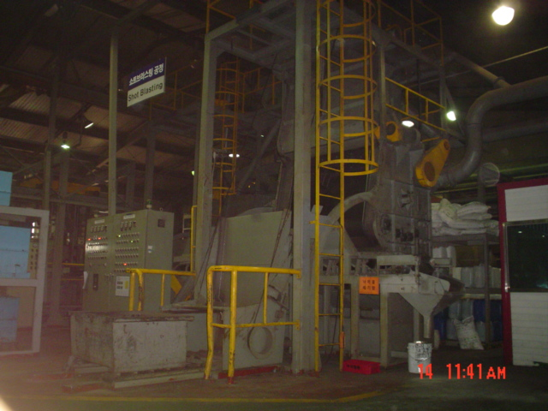 |  |  |  |  |  | 설 비 명 |  | SB-2
 |  |  |  |  |  | 모 델 |  | BA-10L
 |  |  |  |  |  | 제 작 회 사 |  | 코웨이테크
 |  |  |  |  |  | 제 작 년 월 |  | 2003
 |  |  |  |  |  | 형 식 |  | 1TON
 |  |  |  |  |  | 램스트로크거리(mm) |  | -
 |  |  |  |  |  | 다 이 하 이 트(mm) |  | -
 |  |  |  |  |  | 슬 라 이 드 조절(mm) |  | -
 |  |  |  |  |  | 녹아웃 스트로크(mm) |  | -
 |  |  |  |  |  | 전 력(kw) |  | -
 |  |  |  |  |  | 설 치 일 자 |  | 2003
 |  |  |  |  |  | A / S 연 락 처
참고 부품 LIST 및 규격
순번 | 필 요 개 소 |  |  |  | 부 품 명 |  | 규격 |  |  | 비고

 |  | - |  | (주)대림엠티아이 |  |  |  |  |  |  | DRB-401-04B(Rev.2)
 |  | 설비 이력 및 점검사항 (정기,특별,기타점검)
년 월 일 |  | 수 리 내 역
2016-02-17 |  | 엔드레스 벨트 구동 기어드 모터 점검
2016-03-04 |  | 임펠러 구동 모터 소손으로 수리(동해 중전기)
2016-03-16 |  | 집진기 막힘으로 수리
2016-03-18 |  | 쇼트 게이트 실린더 로드 빠짐으로 수리
2016-04-08 |  | 투사 실 내 라이너 떨어짐으로 수리
2016-05-18 |  | 임펠러 구동 모터 연소로 수리(동해 중전기) 전자 접촉기 불량으로 교홤, 전선 교환
2016-05-19 |  | 임펠러 구동 모터 조립 및 쇼트 게이트 보완 수리
2016-05-24 |  | 임펠러 구동부 그리스 주유
2016-06-21 |  | 투사실 내벽 떨어짐으로 수리
2016-08-10 |  | 에어 호스 터짐으로 호스 교환
2016-08-22 |  | 콘트롤 판넬 위 에어 호스 터짐으로 교환
2016-08-25 |  | 집진기 분진 막힘으로 수리
2016-10-10 |  | 집진기 막힘으로 수리
2016-11-07 |  | R/C 팬 그리스 주유
2016-12-08 |  | 임펠라 벨트 교체 수리 V-벨트 C-69
2017-01-24 |  | 엔드레스 벨트 로라 베어링 마모로 배어링 교환(U/C211- 3개) (UCF - 1개)
2017-02-13 |  | 집진기 막힘으로 분진 청소
2017-02-14 |  | 집진기 구동 V - 벨트 텐숀 조정
2017-02-22 |  | 엔드레스 벨트 구동 불능으로 수리, 장입 바스켓 로라 고정 볼트 파손으로 수리
2017-03-02 |  | 엔드레스 벨트 로라 축수부 파손으로 수리 조립
 |  | -투사실 상부 고무판 마모로 교환
 |  | -에프론 라이너 구멍남으로 수리
2017-03-17 |  | 전선 절단으로 장입 상승단하강단 수위치 작동 안됨으로 점검후 수리
 |  | 장입 바스켓 도어 눌림으로 도어 작동안됨 수리
2017-05-10 |  | 엔드레스 벨트 텐숀 조정
2017-05-30 |  | - 엔드레스 벨트 구동 로라 파손으로 수리
 |  | - 엔드레스 벨트 체인스프라켓 마모로 교환
2017-07-14 |  | 투사실 내벽 라이너 및 에프론 라이너 파손으로 수리
2017-08-30 |  | 기계위 청소 정리 및 구멍난 부위 용접 수리
2017-11-23 |  | 임펠러 유니트 쇼트볼 새는 부위 수리 엔드레스 벨트 구동 기어박스 누유로 리테나 교환
2017-11-30 |  | 집진기 구동 V - 벨트 마모로 교환(B - 77 =>3개)
 |  | - |  | (주)대림엠티아이 |  |  |  |  |  |  | DRB-401-04B(Rev.2)
 |  | 설비 이력 및 점검사항 (정기,특별,기타점검)
년 월 일 |  | 수 리 내 역
2017-12-13 |  | 엔드레스 벨트 로라 수리 - 텐숀 로라 절단으로 용접 수리
2018-04-26 |  | 장입 바스켓 이탈로 수리
2018-05-21 |  | 임펠러 구동 V 벨트 마모 교환 수리 (C-69 8개)
2018-05-24 |  | 쇼트볼 투입구 제작 교환 (2개)
2018-08-06 |  | 쇼트볼 누출부 보완 수리
2018-10-04 |  | 차압계 불량으로 교환
2018-10-18 |  | 집진기 로타리 밸브 구동 모터 손상, 로타리 밸브 샤프트 베어링 마모로 수리중
2018-10-19 |  | 집진기 로터리 수리
 |  | - 샤프트 베어링 자리 용접,선반 가공, 베어링 교환
 |  | - 로터리 패킹 제작 조립 (B/R UC 206)
2018-10-26 |  | 집진 필터 교환 - 신광 쇼트기
2018-11-09 |  | 세정식 집진기 브로워 구동 벨트 소음 점검
2018-11-13 |  | 집진기 브로워 구동 V 벨트 마모로 교환(B-77 => 3개)
2018-11-22 |  | 집진기 점검
2018-12-12 |  | 쇼트볼 누출부 점검 수리
2018-12-17 |  | 쇼트볼 누출부 용접 수리
 |  | 엔드레스 벨트 구동 기어박스 수리
2018-12-18 |  | 엔드레스 벨트 구동 기어드 모터 불량으로 신품 교환
 |  | 체인 스포로켓 교환(#80 * 15T), 체인 교환
2019-01-03 |  | 도어 작동 불량 수리
2019-01-04 |  | 도어 점검
 |  | 집진기 분진 막힘으로 수리
2019-01-07 |  | 도어 작동 불량으로 점검 수리 - 가이드 로라 베어링 교환(6005)
2019-02-26 |  | 헤드풀리 드럼 및 샤프트 조립부 마모로 분해 육성 가공 조립
2019-03-12 |  | 쇼트볼 누출부 용접 수리
2019-04-01 |  | 임펠러 유니트 쇼트볼 누출부 점검 수리
2019-05-02 |  | 임펠러 유니트 내부 라이너 교환 - 진성산기 A/S
20190717 |  | 엔드리스 벨트 구동로라 베어링 마모로 교환(UCF211 - 1개)
20190724 |  | 텐숀 로라 수리
2019-08-13 |  | 벨트 교체
2019-08-14 |  | 임펠러 구동 V 벨트 마모 교환 수리 (C-69 8개)
 |  | - |  | (주)대림엠티아이 |  |  |  |  |  |  | DRB-401-04B(Rev.2)
 |  | 설비 이력 및 점검사항 (정기,특별,기타점검)
년 월 일 |  | 수 리 내 역
2019-08-20 |  | 에어호스 교체
2019-08-26 |  | 쇼트볼 투입장치 실린더 에어 솔 교체
20191104 |  | 집진기 백필터 교환
20191105 |  | 집진기 필터 교환 - 신광쇼트기
2020-01-16 |  | 임펠러 유니트 수리 - 베어링 6210 4개 교환
2020-01-17 |  | 임펠러 구동 모터 소손으로 모터 교환 수리
20200311 |  | 집진기 구동 v - 벨트 교환
20200312 |  | 집진기 구동 벨트 교환 (b - 77 =3개)
20200319 |  | 임펠러 유니트 신품 교환 (진성 산업)
20200513 |  | 도어 가이드 로라 이탈 및 로라 고정부 변형으로 수리
20200521 |  | 장입 상한 리미트 스위치 브라켓트 보완
20200604 |  | 도어 작동 불량 - 가이드 로라 고정부 휨으로 수정 수리
20200608 |  | 장입 바스켓 작동 불량으로 점검 수리 - 전자 접촉기 교환
20200702 |  | 엔드레스 벨트 제품 배출용 전자 접촉기 불량으로 교환
20200717 |  | 에어 호스 터짐으로 교환
20200818 |  | 장입 바스켓 이탈 및 장입 와이어 절단으로 수리
 |  | - 장입 바스켓 재 장착 및 와이어 교체(12.7파이 7.5미터 2개)
20200820 |  | 도어 작동 불량으로 로라 고정부 교정 수리
20201217 |  | 장입 구동용 전자 접촉기 불량으로 교환 수리

 |  | - |  | (주)대림엠티아이 |  |  |  |  |  |  | DRB-401-04B(Rev.2)
 |  | 설비 이력 및 점검사항 (정기,특별,기타점검)
년 월 일 |  | 수 리 내 역

 |  | - |  | (주)대림엠티아이 |  |  |  |  |  |  | DRB-401-04B(Rev.2)

SB3
 |  |  | 설 비 이 력 카 드 |  |  |  |  |  | Dynamic

 |  |  |  |  |  |  |  |  | Daerim

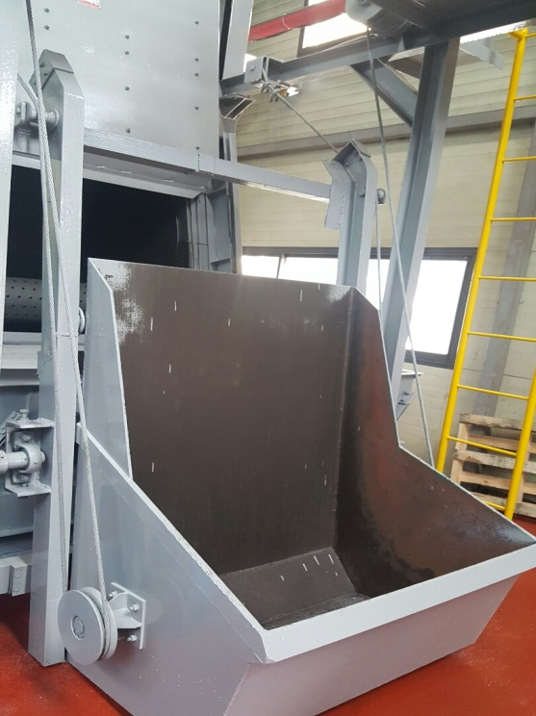 |  |  |  |  |  | 설 비 명 |  | SB-3
 |  |  |  |  |  | 모 델 |  | JB 1.0g
 |  |  |  |  |  | 제 작 회 사 |  | 제일기연
 |  |  |  |  |  | 제 작 년 월 |  | 2001.04
 |  |  |  |  |  | 형 식 |  | 1TON
 |  |  |  |  |  | 램스트로크거리(mm) |  | -
 |  |  |  |  |  | 다 이 하 이 트(mm) |  | -
 |  |  |  |  |  | 슬 라 이 드 조절(mm) |  | -
 |  |  |  |  |  | 녹아웃 스트로크(mm) |  | -
 |  |  |  |  |  | 전 력(kw) |  | 20HP x 4P
 |  |  |  |  |  | 설 치 일 자 |  | 16.10.22
 |  |  |  |  |  | A / S 연 락 처 |  | 제일기연 032-818-3006
참고 부품 LIST 및 규격
순번 | 필 요 개 소 |  |  |  | 부 품 명 |  | 규격 |  |  | 비고

 |  | - |  | (주)대림엠티아이 |  |  |  |  |  |  | DRB-401-04B(Rev.2)
 |  | 설비 이력 및 점검사항 (정기,특별,기타점검)
년 월 일 |  | 수 리 내 역
2016-11-15 |  | 트랜스 다이 설치 전선 연결
2016-11-22 |  | 비상버튼 스위치 설치
2017-01-11 |  | 엔드레스 벨트 구동 모터 연소로 교환 수리(1.5KW)
2017-03-10 |  | 집진기 모터 소손으로 분해 수리 (병천모터)
2017-07-06 |  | 바렐구동 모터 점검 및 구리스 주입
2017-09-04 |  | 집진기 모터 연소로 수리-스테이터 코일 교환
2017-09-06 |  | 버켓 엘레 베이터 구동 모터 연소로 수리 - 스테이터 코일 교환
2017-12-14 |  | 엔드레스 벨트 회전 불량 수리
2018-02-13 |  | 임펠러 유니트 구멍남으로 용접 수리
2018-04-11 |  | 도어 작동 불량으로 수리 - 가이드 베어링 설치, 체인 교환
2018-04-13 |  | 엔드레스 벨트 로라 절단으로 분해 용접 수리중
2018-04-16 |  | 엔드레스 벨트 로라 수리
2018-04-27 |  | 블레이드 교체
2018-06-12 |  | 집진기 모터 불량으로 수리 (진영 중전기)
 |  | - 모터 코일 권선
 |  | - 베어링 하우징 베어링 자리 마모로 용접 선반 가공
2018-07-18 |  | 버켓 엘리베이터 콘베어 구동 모터 소손으로 분해 수리
2018-09-27 |  | 장입 바스켓 리미트 스위치 교정
2018-10-31 |  | 임펠러 유니트 구멍남
 |  | - 내부 라이너 재 조립
 |  | - 상부 카바 용접, 고무 패킹 교환
2018-12-17 |  | 쇼트볼 누출부 용접 수리
2019-01-30 |  | 프로그램 보완 및 점검
2019-03-14 |  | 점검 수리(쇼트볼 누출)
2019-03-15 |  | 임펠러 유니트 쇼트볼 누출로 용접 수리
2019-05-06 |  | 장입 구동 체인 카바 불량으로 수정 조립
2019-05-10 |  | 라이너 구멍남으로 용접 및 몸체 용접 수리
2019-05-10 |  | 콘트롤 판넬 스위치 파손 및 불량으로 교환(11개)
2019-06-20 |  | 임펠러 유니트 교환 및 투사실 라이너 교환 - 제일기연
2019-06-21 |  | 버켓 엘리베이터 구동 모터 소손으로 교환 수리 (0.4kw -> 0.75kw)
2019-08-29 |  | D2 엠프 불량으로 교환 (우영 산업 A/S - 엠프는 공급)
 |  | - |  | (주)대림엠티아이 |  |  |  |  |  |  | DRB-401-04B(Rev.2)
 |  | 설비 이력 및 점검사항 (정기,특별,기타점검)
년 월 일 |  | 수 리 내 역
20191108 |  | 임펠러 유니트 사이드 라이너 구멍남으로 용접 수리
20191113 |  | 시작 스위치 파손으로 교환 수리
20200507 |  | 엔드레스 벨트 텐숀로라 베어링 마모로 교환 수리(uc 210 - 1개)
20200720 |  | 타이머 불량으로 교체
20201112 |  | 임펠러 구동 v - 벨트 마모로 교환(b - 69 => 4개)
20201120 |  | 버켓 엘리베이터 구동 모터 불량으로 교환 수리 - 동해중전기
20201207 |  | 버켓 엘리베이터 구동용 모터 연소로 스테이터 코일 교환 수리

 |  | - |  | (주)대림엠티아이 |  |  |  |  |  |  | DRB-401-04B(Rev.2)
 |  | 설비 이력 및 점검사항 (정기,특별,기타점검)
년 월 일 |  | 수 리 내 역

 |  | - |  | (주)대림엠티아이 |  |  |  |  |  |  | DRB-401-04B(Rev.2)
 |  | 설비 이력 및 점검사항 (정기,특별,기타점검)
년 월 일 |  | 수 리 내 역

 |  | - |  | (주)대림엠티아이 |  |  |  |  |  |  | DRB-401-04B(Rev.2)

HT1
 |  |  | 설 비 이 력 카 드 |  |  |  |  |  | Dynamic

 |  |  |  |  |  |  |  |  | Daerim

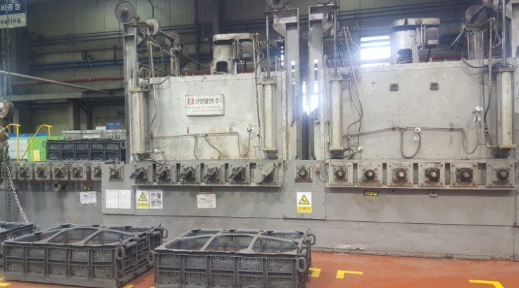 |  |  |  |  |  | 설 비 명 |  | HT-01
 |  |  |  |  |  | 모 델 |  | BATCH-2T
 |  |  |  |  |  | 제 작 회 사 |  | 동성로
 |  |  |  |  |  | 제 작 년 월 |  | 1995
 |  |  |  |  |  | 형 식 |  | BATCH
 |  |  |  |  |  | 램스트로크거리(mm) |  | -
 |  |  |  |  |  | 다 이 하 이 트(mm) |  | -
 |  |  |  |  |  | 슬 라 이 드 조절(mm) |  | -
 |  |  |  |  |  | 녹아웃 스트로크(mm) |  | -
 |  |  |  |  |  | 전 력(kw) |  | -
 |  |  |  |  |  | 설 치 일 자 |  | 1995
 |  |  |  |  |  | A / S 연 락 처 |  | 세라히팅/011-744-6495
참고 부품 LIST 및 규격
순번 | 필 요 개 소 |  |  |  | 부 품 명 |  | 규격 |  |  | 비고

 |  | - |  | (주)대림엠티아이 |  |  |  |  |  |  | DRB-401-04B(Rev.2)
 |  | 설비 이력 및 점검사항 (정기,특별,기타점검)
년 월 일 |  | 수 리 내 역
2016-05-12 |  | 서냉실 입구 도어용 솔벨브 교체수리
2016-05-23 |  | 가열실 R/C 팬 모터 불량으로 교환(5마력)
2016-06-06 |  | R/C팬 구동용 모터 수리 ※코일 재권선(병천 모터),부하측 회전자 샤프트 B/R 자리 마모로 용접 선반 가공, 무 부하측 B/R 카바 B/R 자리 마모로 용접 선반 가공, B/R 교환(6205,6206)
2016-07-06 |  | 히터 불량으로 1개 교환
2016-08-10 |  | 가열실 도어 패킹 교환,로라 구동 인버터 3개 교환 - 세라히팅 시스템
2016-09-28 |  | 가열실R/C팬 베어링 마모로 교환(UCF213,214), R/C 팬구동 V -벨트 마모로 교환(B - 58 => 2개)
2016-11-07 |  | R/C 팬 그리스 주유
2017-02-25 |  | 열전대 교체(TC1,2,3)
2017-03-02 |  | 히터 1개,튜브 1개 교환
2017-03-15 |  | 서냉실 출구 리미트 스위치 센서 작동 불량으로 점검 수리
2017-05-02 |  | 서냉실 구동 로라 베어링 브라켓트 고정 볼트 절단으로 수리
2017-12-20 |  | 알람 점등 점검 수리 - EOCR 교환
2018-01-29 |  | 가열실로라 작동 불량으로 EOCR 및 인버터 교체수리 (인버터.세라이팅)
2018-02-23 |  | 2.8xhs 크레인 와이어 고정용 터언버클 파손으로 교환 수리
2018-08-02 |  | 2.8톤 크레인 주행 바퀴 회전 불량으로 점검 수리 - 바퀴가 새들 몸체에 밀착됨
2018-09-04 |  | 2.8톤 크레인 주행 바퀴 수리
2018-09-21 |  | SCR 작동 불량으로 점검 수리 - 히터 전선 연소로 재 결선
 |  | - 히터 기계 본체에 접촉으로 조치
2018-10-09 |  | 뒤 소화전 밸브 불량으로 교환
2018-12-17 |  | 가열실 R/C 팬 회전 불량 - 마그네트 불량 교환
2019-08-29 |  | 바스켓 수리
2019-09-02 |  | 바스켓 수리
2019-09-05 |  | SCR 작동 불량으로 수리 의뢰
2019-09-09 |  | SCR 고장으로 수리 조립 - 세라히팅 A/S
20191001 |  | 바스켓 수리
20191007 |  | 바스켓 수리
20191009 |  | 경광등 설치(부저 및 램프 작동용)
20200318 |  | 서냉실 출구 도어 오픈 실린더 점검 수리 - 피스톤 선반가공 및 오링 교환
20200713 |  | 온도 컨트롤러 불량으로 A/S 의뢰(세라히팅)
20200721 |  | 온도 컨트롤러 불량으로 교환 수리(세라히팅)
20200917 |  | RC팬 샤프트 베어링 교환
 |  | 설비 이력 및 점검사항 (정기,특별,기타점검)
년 월 일 |  | 수 리 내 역
20200917 |  | RC팬 샤프트 베어링 교환
2021-01-14 |  | 에어 라인 동파로 수리

 |  | - |  | (주)대림엠티아이 |  |  |  |  |  |  | DRB-401-04B(Rev.2)
 |  | 설비 이력 및 점검사항 (정기,특별,기타점검)
년 월 일 |  | 수 리 내 역

 |  | - |  | (주)대림엠티아이 |  |  |  |  |  |  | DRB-401-04B(Rev.2)
 |  | 설비 이력 및 점검사항 (정기,특별,기타점검)
년 월 일 |  | 수 리 내 역

 |  | - |  | (주)대림엠티아이 |  |  |  |  |  |  | DRB-401-04B(Rev.2)

HT2
 |  |  | 설 비 이 력 카 드 |  |  |  |  |  | Dynamic

 |  |  |  |  |  |  |  |  | Daerim

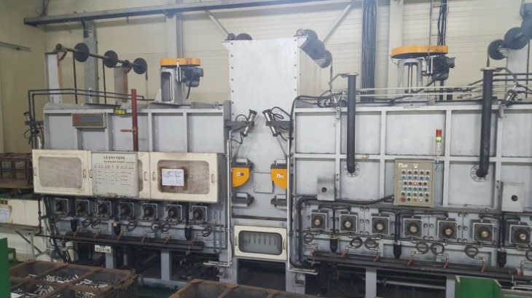 |  |  |  |  |  | 설 비 명 |  | HT-02
 |  |  |  |  |  | 모 델 |  | BATCH-2T
 |  |  |  |  |  | 제 작 회 사 |  | 세라히팅시스템
 |  |  |  |  |  | 제 작 년 월 |  | 2010
 |  |  |  |  |  | 형 식 |  | BATCH
 |  |  |  |  |  | 램스트로크거리(mm) |  | -
 |  |  |  |  |  | 다 이 하 이 트(mm) |  | -
 |  |  |  |  |  | 슬 라 이 드 조절(mm) |  | -
 |  |  |  |  |  | 녹아웃 스트로크(mm) |  | -
 |  |  |  |  |  | 전 력(kw) |  | -
 |  |  |  |  |  | 설 치 일 자 |  | 2010.09
 |  |  |  |  |  | A / S 연 락 처 |  | 세라히팅/011-744-6495
참고 부품 LIST 및 규격
순번 | 필 요 개 소 |  |  |  | 부 품 명 |  | 규격 |  |  | 비고

 |  | - |  | (주)대림엠티아이 |  |  |  |  |  |  | DRB-401-04B(Rev.2)
 |  | 설비 이력 및 점검사항 (정기,특별,기타점검)
년 월 일 |  | 수 리 내 역
16.01.07 |  | 퇴출 대차 감지 센서 지지대 용접 및 센서 수리
16.01.21 |  | 히터 점검 수리
16.02.10 |  | 열전대 교체(기존 열전대 단자 부식)
2016-06-07 |  | 서냉실 로라 구동 모터 소손으로 교환
2016-06-10 |  | 엔드레스벨트 구동 기어드모터 오일 보충 임펠러 유니트측면 라이너 마모로 교환,구멍부 용접
2016-08-19 |  | 로라 왕복 불량으로 수리, 인터 페이스(단자대) 접점 불량으로 교환 - 세라 히팅
2016-09-20 |  | 가열실 로라 구동 모터 불량으로 교환
2016-09-22 |  | 가열실 로라 작동 불량으로 점검 수리 (단자대,케이블,파워 서플라이 교환) -세라히팅
2016-11-01 |  | 투시창 센서 카바 보완
2016-12-02 |  | 창출측 센서 작동 불량으로 수리(재셋팅)
2016-12-26 |  | 히터 단선으로 수리
2017-01-05 |  | 히터 단선으로 수리
2017-02-02 |  | 히터 단선으로 수리
2017-02-25 |  | 열전대 교체(TC1,2,3)
2017-03-15 |  | 히터 단선으로 수리
2017-05-02 |  | 가열실 히터 단선으로 수리
2017-07-03 |  | 가열실 로라 구동 모터 연소로 예비품 교환 수리
2017-07-12 |  | 가열실 로라 구동 모터 연소로 교환 수리
 |  | - 쎈서 투시창 그을음으로 분해 청소
2017-07-14 |  | 서냉실 쎈서 교환 및 쎈서 창 유리 파손으로 교환
 |  | - 가열실 로라 베어링 마모로 교환(UC212)
2017-07-26 |  | 가열실 히터 단선으로 용접 수리
2017-08-31 |  | 가열실 로라 구동 모터 연소로 교환, 쎈서 투시창 분해 청소
2017-10-09 |  | 호기 가열실 로라 구동 모터 불량으로 예비품 교환 수리
2017-10-16 |  | 열선 단선으로 수리
2017-10-20 |  | 가열로 열선 단선으로 용접 수리
2017-11-16 |  | SCR 불량 수리.히터 노후로 히터 교환(세라히팅)
2017-12-05 |  | 로라 구동용 모터 1개 개조
2017-12-11 |  | 가열실 로라 베어링 마모로 교환(UC - 212 )
2017-12-15 |  | 히터 SCR 동작불량으로 점검 수리 (전선 단선) 온도지시계 교체수리
2018-02-08 |  | 가열실 로라 베어링 마모로 2개 교환(UC212) 가열실 로라 구동 모터 연소로 모터 교환
2018-03-02 |  | 가열실 로라 구동 모터 불량으로 교환
 |  | 설비 이력 및 점검사항 (정기,특별,기타점검)
년 월 일 |  | 수 리 내 역
2018-03-02 |  | 가열실 로라 구동 모터 불량으로 교환
2018-03-29 |  | 가열실 전선 절단으로 교체 수리
2018-06-04 |  | 바스켓 용접부 떨어짐으로 용접 수리
2018-06-19 |  | 열처리 바스켓 1개 수리
2018-07-04 |  | 열처리 바스켓 1개 수리
2018-09-03 |  | 히터 점검 수리
2018-09-04 |  | 히터 단선으로 수리
 |  | 가열실 로라 베어링 마모로 베어링 교환(UC212 - 1개)
 |  | 서냉실 로라 구동 모터 베어링 마모로 예비품 모터 교환
 |  | 모터 베어링 교환 수리(6004 - 2개)
2018-09-05 |  | 크레인 주행 휠 몸체에 밀착 됨으로 분해 수리
 |  | (베어링 6307 1개 교환, 스냅링 없음으로 스냅링 조립)
2018-09-22 |  | 가열실 투광 센서 불량으로 교환 (TDT2)
2018-11-15 |  | 히터 인입선 터미널 불량으로 교환 수리
2018-11-19 |  | 콘트롤 판넬 소음으로 점검 수리 - 판넬 냉각팬 회전 불량 교환(4개)
2018-12-27 |  | 가열실 로라 구동 모터 소손으로 교환
2019-01-21 |  | 가열실 전원선 절단으로 교환 수리
2019-02-07 |  | 냉각수 순환장치 점검
2019-02-20 |  | 가열실 로라 베어링 불량으로 교환 수리
2019-02-21 |  | 가열실 로라 체인 스포로켓 키 빠짐으로 키 제작 조립 및
 |  | 베어링 마모로 베어링 교환(UCF 212 - 2개)
2019-03-08 |  | 가열실 로라 구동 모터 소손으로 교환 수리
2019-09-02 |  | 롤러 한쪽으로 쏠림으로 교정
2019-09-05 |  | SCR 작동 불량으로 수리 의뢰
2019-09-09 |  | SCR 고장으로 수리 조립 - 세라히팅 A/S
20191022 |  | 바스켓 용접 수리
20191125 |  | 바스켓 수리
20191224 |  | 바스켓 수리
20200211 |  | 출구 로라, 서냉실 로라 구동 인버터 불량으로 교환 수리(신품)
 |  | - 가열실 로라 베어링 마모로 교환(uc 212 - 1개)
20200306 |  | 바스켓 용접 수리
 |  | - |  | (주)대림엠티아이 |  |  |  |  |  |  | DRB-401-04B(Rev.2)
 |  | 설비 이력 및 점검사항 (정기,특별,기타점검)
년 월 일 |  | 수 리 내 역
20200320 |  | 바스켓 및 공정 박스 수리
20200619 |  | 가열실 로라 구동 불량으로 점검 수리 - 리드선 단선 수리
20200702 |  | 에어 호스 터짐으로 교환
20200818 |  | 에어 호스 터짐으로 교환 수리
20200827 |  | 유압 라인 누유로 수리
20200914 |  | 가열실 로라 구동 인버터 불량으로 교환 수리
20201021 |  | 장입 콘베어 구동 인버터 불량으로 인버터 교환
20201124 |  | 에어 호스 에어 누출로 호스 교환

 |  | - |  | (주)대림엠티아이 |  |  |  |  |  |  | DRB-401-04B(Rev.2)
 |  | 설비 이력 및 점검사항 (정기,특별,기타점검)
년 월 일 |  | 수 리 내 역

 |  | - |  | (주)대림엠티아이 |  |  |  |  |  |  | DRB-401-04B(Rev.2)

HT3
 |  |  | 설 비 이 력 카 드 |  |  |  |  |  | Dynamic

 |  |  |  |  |  |  |  |  | Daerim

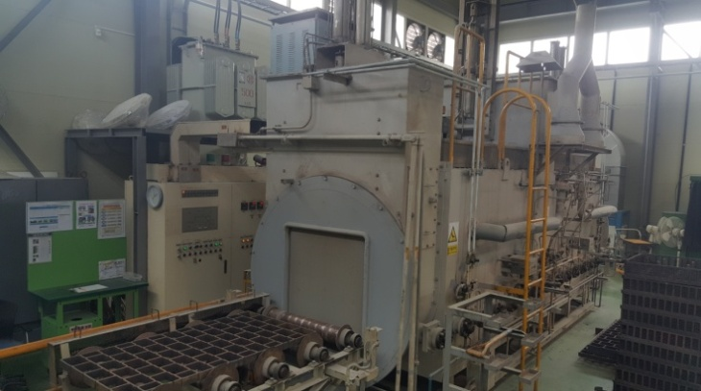 |  |  |  |  |  | 설 비 명 |  | HT-03
 |  |  |  |  |  | 모 델 |  | DAN21E
 |  |  |  |  |  | 제 작 회 사 |  | 동우열처리
 |  |  |  |  |  | 제 작 년 월 |  | 2011
 |  |  |  |  |  | 형 식 |  | BATCH
 |  |  |  |  |  | 램스트로크거리(mm) |  | -
 |  |  |  |  |  | 다 이 하 이 트(mm) |  | -
 |  |  |  |  |  | 슬 라 이 드 조절(mm) |  | -
 |  |  |  |  |  | 녹아웃 스트로크(mm) |  | -
 |  |  |  |  |  | 전 력(kw) |  | -
 |  |  |  |  |  | 설 치 일 자 |  | 201.02
 |  |  |  |  |  | A / S 연 락 처 |  | 세라히팅/011-744-6495
참고 부품 LIST 및 규격
순번 | 필 요 개 소 |  |  |  | 부 품 명 |  | 규격 |  |  | 비고
1 | 이송 로라 |  |  |  | 로라 베어링 |  | UC210
2 | 로라 구동 모터 |  |  |  | 리테나(리테이너) |  | 30*45*8

 |  | - |  | (주)대림엠티아이 |  |  |  |  |  |  | DRB-401-04B(Rev.2)
 |  | 설비 이력 및 점검사항 (정기,특별,기타점검)
년 월 일 |  | 수 리 내 역
2016-06-21 |  | 냉각수 순환 펌프 불량으로 교환
2016-09-20 |  | 로라 베어링 교환(UC210) - 가열실 2개 서냉실 1개
2016-09-21 |  | 로라 베어링 그리스 주유
2017-06-14 |  | 서냉실 로라 베어링 마모로 교한(UC210 - 1개) 가열실 서냉실 로라 구동 기어드 모터 누유로 수리 (리테나 마모로 교환 - 30 *45 * 8 - 2개)
2017-09-04 |  | 가열실 로라 베어링 교환(UC210 - 1개)
2017-09-06 |  | 서냉실 로라 구동 체인 절단 및 로라 베어링 마모로 수리
2018-02-26 |  | 누수부 수리
2018-10-01 |  | 가열실 로라 베어링 마모로 베어링 교환 (UC210-1개)
2018-11-19 |  | 판넬 시그날 램프 점검
2018-11-22 |  | 콘트롤 판넬 시그날 램프 점검
2018-11-27 |  | 판넬 스위치 램프 2개 교환

 |  | - |  | (주)대림엠티아이 |  |  |  |  |  |  | DRB-401-04B(Rev.2)
 |  | 설비 이력 및 점검사항 (정기,특별,기타점검)
년 월 일 |  | 수 리 내 역

 |  | - |  | (주)대림엠티아이 |  |  |  |  |  |  | DRB-401-04B(Rev.2)
 |  | 설비 이력 및 점검사항 (정기,특별,기타점검)
년 월 일 |  | 수 리 내 역

 |  | - |  | (주)대림엠티아이 |  |  |  |  |  |  | DRB-401-04B(Rev.2)
 |  | 설비 이력 및 점검사항 (정기,특별,기타점검)
년 월 일 |  | 수 리 내 역

 |  | - |  | (주)대림엠티아이 |  |  |  |  |  |  | DRB-401-04B(Rev.2)

